Sheet1
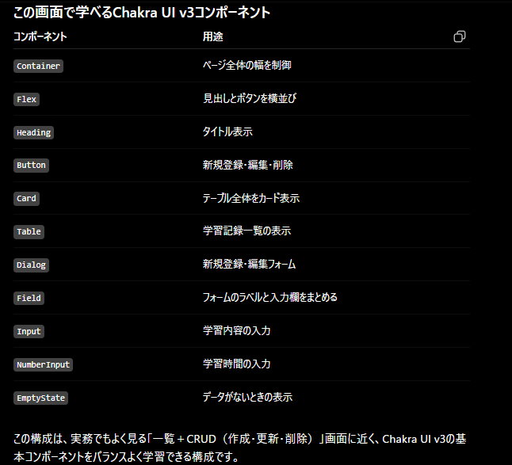
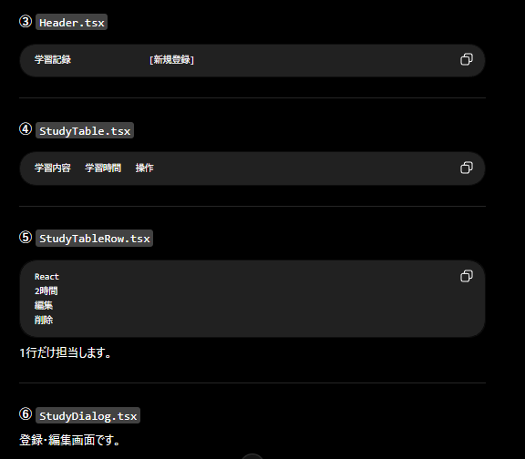
src/
├── components/ | 私ならこの順番でファイルを作ります
│ ├── atoms/
│ │ ├── button/ | src/
│ │ │ ├── PrimaryButton.tsx | │
│ │ │ └── IconActionButton.tsx | ├── pages/
│ │ │ | │ StudyRecordPage.tsx ★①
│ │ ├── input/ | │
│ │ │ ├── TextInput.tsx | ├── templates/
│ │ │ └── NumberInput.tsx | │ MainLayout.tsx ★②
│ │ │ | │
│ │ ├── typography/ | ├── organisms/
│ │ │ └── PageTitle.tsx | │ StudyTable.tsx ★③
│ │ │ | │ StudyDialog.tsx ★⑦
│ │ └── badge/ | │
│ │ └── StudyBadge.tsx | ├── molecules/
│ │ | │ Header.tsx ★④
│ ├── molecules/ | │
│ │ ├── Header.tsx | ├── organisms/
│ │ ├── StudyForm.tsx | │ StudyTableRow.tsx ★⑤
│ │ ├── ActionButtons.tsx | │
│ │ └── EmptyStudy.tsx | ├── types/
│ │ | │ StudyRecord.ts ★⑥
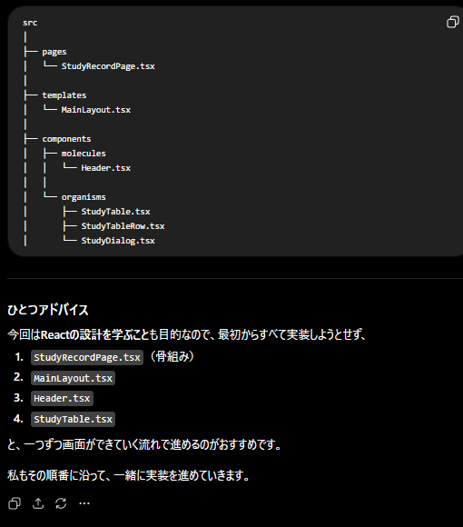
│ ├── organisms/
│ │ ├── StudyTable.tsx | この順番をおすすめする理由
│ │ ├── StudyTableRow.tsx
│ │ └── StudyDialog.tsx | React開発では、「上から土台を作り、後から中身を充実させる」のが効率的です。
│ │
│ ├── templates/ | 1. レイアウト（Page・Template）
│ │ └── MainLayout.tsx | 2. 一覧表示（Table）
│ │ | 3. 入力（Dialog）
│ └── pages/ | 4. 状態管理（useState）
│ └── StudyRecordPage.tsx | 5. データ永続化（Supabase）
│
├── hooks/ | という順序にすると、動作確認しながら少しずつ完成度を上げられます。
├── types/
├── utils/
├── services/
└── App.tsx

